상품제안서
이고스 쿨러백 보온보냉가방 소사이즈 | 상품코드: F11273

 |  |  |  |  |  |  | 02-412-0044 | www.easy1.co.kr
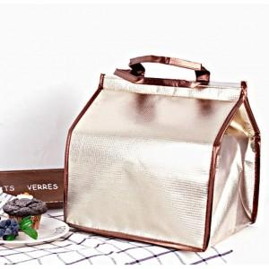

【상세/제작정보】 | .

【인쇄/포장옵션】 | 실크 / 포장지포장

【공급단가】 | 수량 | 90~ | 200~ | 500~ | 1,000~ | 2,000~
*VAT별도 | 단가 | 4,520원 | 4,360원 | 4,190원 | 4,020원 | 3,920원

【상품 URL】 | http://www.easy1.co.kr/src/goods_detail.php?gdno=11273

